DE ACUERDO A LO ESTIPULADO POR
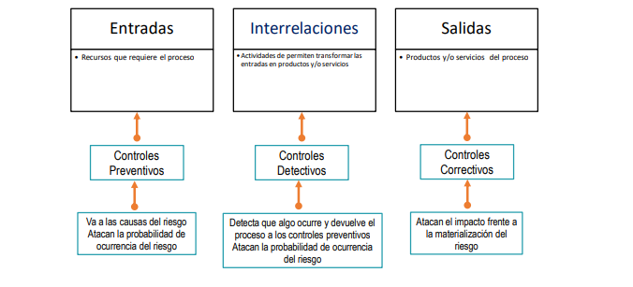
Tabla 1. Tipos de Riesgo
 | Riesgo | DESCRIPCIÓN
1 | Estrategicos | Asociados a la forma en que se adminsitra el CPIQ
2 | De Imagen | Relacionados con la percepción y confianza de la ciudadania hacia el CPIQ
3 | Operativos | Derivados del funcionamiento y la operación de los sitemas de información del CPIQ
4 | Finanacieros | Relacionados con el manejo de los recursos del CPIQ
5 | De cumplimiento | Referente a la capacidad del CPIQ paracumplir sus compromisos
6 | De tecnologia | Referente a la capacidad tecnologica
7 | De Corrupción | Deribado de las acciones, omisiones o el uso indebido del poder para obtener un beneficio particular

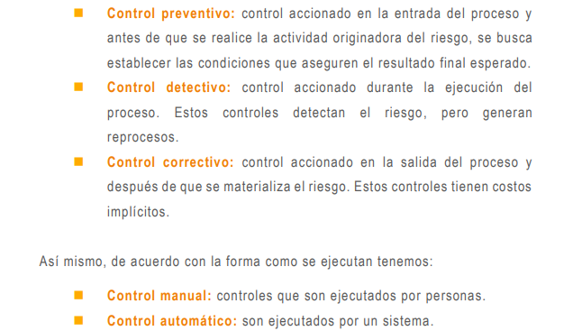
Tabla 2. Niveles de probabilidad
NIVEL | DESCRIPTOR | DESCRIPCIÓN | FRECUENCIA
1 | Raro | El evento puede ocurrir solo en circunstancias excepcionales. ( poco comunes o anormales) | No se ha presentado en los últimos 5 años.
2 | Improbable | El evento puede ocurrir en algún momento. | Al menos 1 vez en los últimos 5 años.
3 | Posible | El evento podrá ocurrir en algún momento. | Al menos 1 vez en los últimos 2 años.
4 | Probable | Es viable que el evento ocurra en la mayoría de las circunstancias. | Al menos 1 vez en el último año.
5 | Casi Seguro | Se espera que el evento ocurra en la mayoría de las circunstancias. | Más de 1 vez al año.

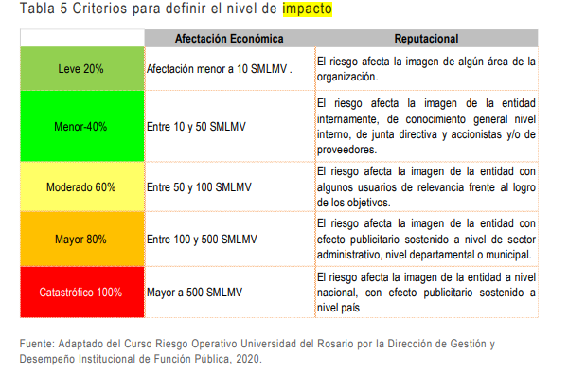

Fuente: Guía para la Administración del Riesgo - DAFP y Desempeño Institucional DICIEMBRE DE 2020 Guía para la administración del riesgo y el diseño de controles en entidades públicas VERSIÓN 5

